Activité
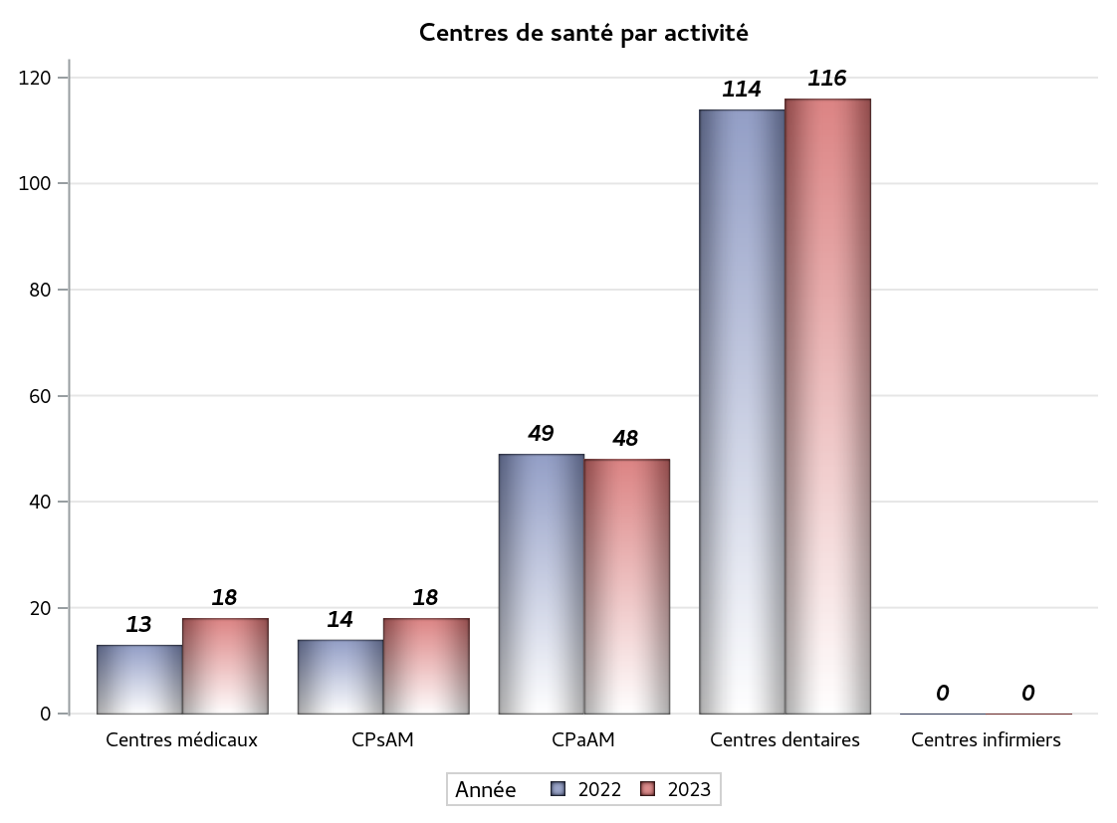

Implantation
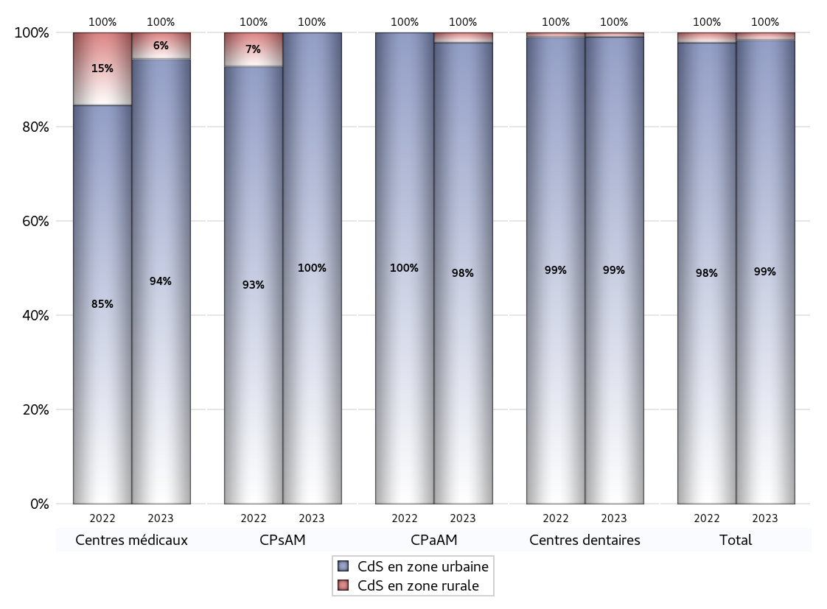
ZONE D'IMPLANTATION DES CENTRES
 | centres médicaux |  |  | Centres de santé polyvalents sans auxiliaires médicaux CPsAM |  | Centres de santé polyvalents avec auxiliaires médicaux CPaAM |  | Total centres à activité médicale | Centres de santé dentaires |  |  | Centres de santé infirmiers |  | Grand Total | Dont centres de santé pluri professionnels
 | avec MG et avec auxiliaires médicaux | avec MG et sans auxiliaires médicaux | sans MG | avec MG | sans MG | avec MG | sans MG |  | avec MG et avec auxiliaires médicaux | avec MG et sans auxiliaires médicaux | sans MG | avec MG | sans MG
CdS en zone urbaine | 5 | 5 | 7 | 14 | 4 | 29 | 18 | 82 | 0 | 2 | 113 | 0 | 0 | 197 | 38
Sous total zone urbaine | 17 |  |  | 18 |  | 47 |  |  | 115 |  |  | 0
Dont QPV | 2 | 0 | 2 | 5 | 0 | 4 | 4 | 17 | 0 | 0 | 13 | 0 | 0 | 30 | 8
Dont quartier vécu | 0 | 0 | 0 | 0 | 0 | 0 | 0 | 0 | 0 | 0 | 2 | 0 | 0 | 2 | 0
Dont zone prioritaire du SROS | 1 | 3 | 3 | 3 | 0 | 8 | 2 | 20 | 0 | 0 | 20 | 0 | 0 | 40 | 12
CdS en zone rurale | 0 | 1 | 0 | 0 | 0 | 1 | 0 | 2 | 0 | 0 | 1 | 0 | 0 | 3 | 1
Sous total zone rurale | 1 |  |  | 0 |  | 1 |  |  | 1 |  |  | 0
Dont zone prioritaire du SROS | 0 | 0 | 0 | 0 | 0 | 0 | 0 | 0 | 0 | 0 | 1 | 0 | 0 | 1 | 0
Total(sous total zone urbaine + sous total zone rurale) | 18 |  |  | 18 |  | 48 |  | 84 | 116 |  |  | 0 |  | 200 | 39

Gestionnaires
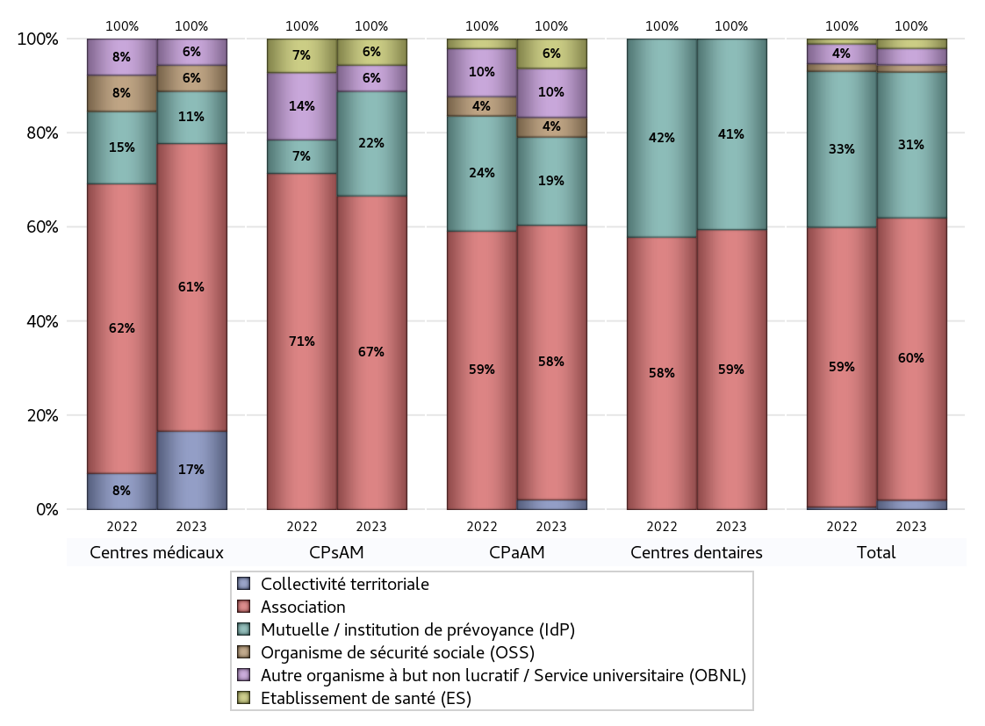
NOMBRE DE CENTRES DE SANTE PAR GESTIONNAIRE
 | centres médicaux |  |  | Centres de santé polyvalents sans auxiliaires médicaux CPsAM |  | Centres de santé polyvalents avec auxiliaires médicaux CPaAM |  | Total centres à activité médicale | Centres de santé dentaires |  |  | Centres de santé infirmiers |  | Grand Total | Dont centres de santé pluri professionnels
 | avec MG et avec auxiliaires médicaux | avec MG et sans auxiliaires médicaux | sans MG | avec MG | sans MG | avec MG | sans MG |  | avec MG et avec auxiliaires médicaux | avec MG et sans auxiliaires médicaux | sans MG | avec MG | sans MG
Collectivité territoriale | 0 | 3 | 0 | 0 | 0 | 1 | 0 | 4 | 0 | 0 | 0 | 0 | 0 | 4 | 1
Sous total Collectivité territoriale | 3 |  |  | 0 |  | 1 |  |  | 0 |  |  | 0
Association | 2 | 3 | 6 | 8 | 4 | 14 | 14 | 51 | 0 | 2 | 67 | 0 | 0 | 120 | 17
Sous total Association | 11 |  |  | 12 |  | 28 |  |  | 69 |  |  | 0
Mutuelle / institution de prévoyance (IdP) | 1 | 0 | 1 | 4 | 0 | 8 | 1 | 15 | 0 | 0 | 47 | 0 | 0 | 62 | 10
Sous total IdP | 2 |  |  | 4 |  | 9 |  |  | 47 |  |  | 0
Organisme de sécurité sociale (OSS) | 1 | 0 | 0 | 0 | 0 | 2 | 0 | 3 | 0 | 0 | 0 | 0 | 0 | 3 | 3
Sous total OSS | 1 |  |  | 0 |  | 2 |  |  | 0 |  |  | 0
Autre organisme à but non lucratif / Service universitaire (OBNL) | 1 | 0 | 0 | 1 | 0 | 2 | 3 | 7 | 0 | 0 | 0 | 0 | 0 | 7 | 4
Sous total OBNL | 1 |  |  | 1 |  | 5 |  |  | 0 |  |  | 0
Organisme à but lucratif (OBL) | 0 | 0 | 0 | 0 | 0 | 0 | 0 | 0 | 0 | 0 | 0 | 0 | 0 | 0 | 0
Sous total OBL | 0 |  |  | 0 |  | 0 |  |  | 0 |  |  | 0
Autre organisme à but lucratif | 0 | 0 | 0 | 0 | 0 | 0 | 0 | 0 | 0 | 0 | 0 | 0 | 0 | 0 | 0
Sous total Autre OBL | 0 |  |  | 0 |  | 0 |  |  | 0 |  |  | 0
Etablissement de santé (ES) | 0 | 0 | 0 | 1 | 0 | 3 | 0 | 4 | 0 | 0 | 0 | 0 | 0 | 4 | 4
Sous total ES | 0 |  |  | 1 |  | 3 |  |  | 0 |  |  | 0
Etat | 0 | 0 | 0 | 0 | 0 | 0 | 0 | 0 | 0 | 0 | 0 | 0 | 0 | 0 | 0
Sous total SU | 0 |  |  | 0 |  | 0 |  |  | 0 |  |  | 0
Total | 18 |  |  | 18 |  | 48 |  | 84 | 116 |  |  | 0 |  | 200 | 39

Effectifs
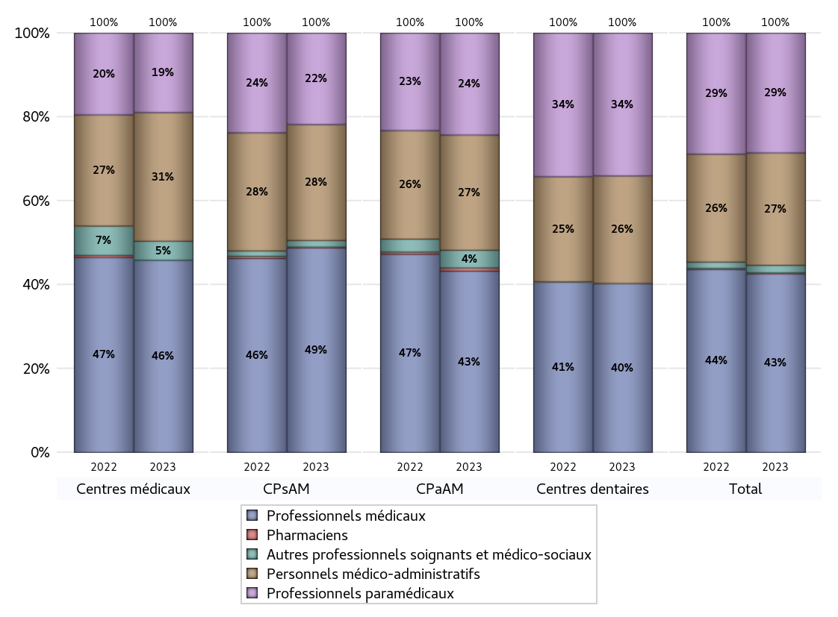
EFFECTIFS DES CENTRES
 | centres médicaux | Centres de santé polyvalents sans auxiliaires médicaux CPsAM | Centres de santé polyvalents avec auxiliaires médicaux CPaAM | Total centres à activité médicale | Centres de santé dentaires | Centres de santé infirmiers | Grand Total
Professionnels médicaux (1) | 121 | 217 | 450 | 788 | 734 | 0 | 1522
Dont Médecins généralistes | 45 | 46 | 125 | 216 | 3 | 0 | 219
Dont Autres médecins spécialistes | 44 | 59 | 238 | 341 | 13 | 0 | 354
Dont Sages-Femmes | 0 | 5 | 15 | 20 | 0 | 0 | 20
Dont Chrirurgiens dentistes | 32 | 106 | 69 | 207 | 715 | 0 | 922
Dont Autres professionnels médicaux | 0 | 1 | 3 | 4 | 3 | 0 | 7
Professionnels paramédicaux (2) | 50 | 97 | 253 | 400 | 621 | 0 | 1021
Dont Infirmiers | 12 | 5 | 55 | 72 | 3 | 0 | 75
Dont Assistants dentaires | 25 | 87 | 67 | 179 | 615 | 0 | 794
Dont Autres | 13 | 5 | 131 | 149 | 3 | 0 | 152
Pharmaciens (3) | 0 | 1 | 8 | 9 | 0 | 0 | 9
Total Professionnels de santé (1)+(2)(+3) | 171 | 315 | 711 | 1197 | 1355 | 0 | 2552
Autres professionnels soignants et médico-sociaux (4) | 12 | 7 | 44 | 63 | 1 | 0 | 64
Personnels médico-administratifs (5) | 81 | 123 | 286 | 490 | 468 | 0 | 958
Total (1)+(2)+(3)+(4)+(5) | 264 | 445 | 1041 | 1750 | 1824 | 0 | 3574

Fonctionnement
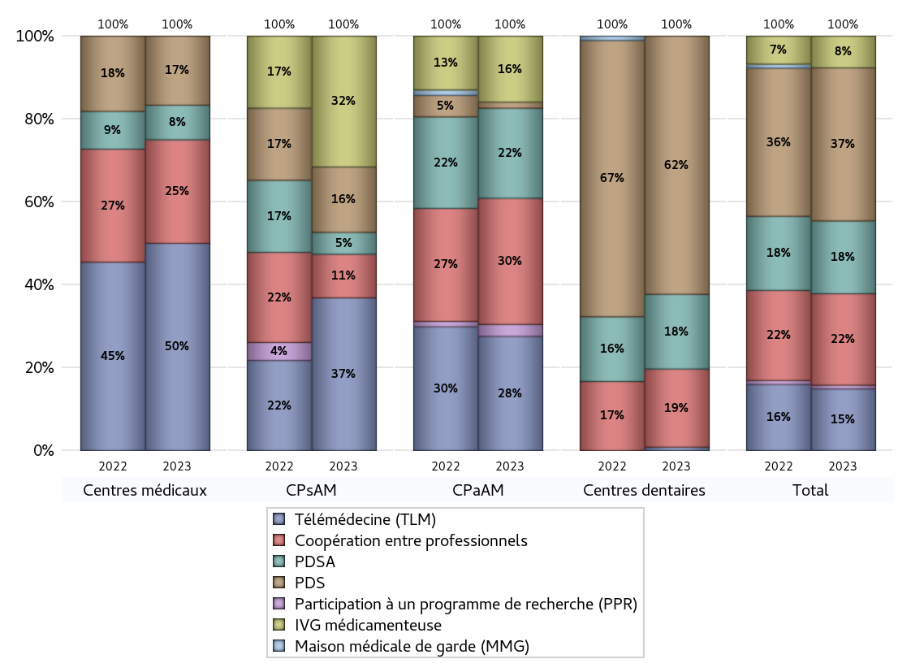
FONCTIONNEMENT(PDSA/MMG/IVG/TLM/PPR/COOP)
 | centres médicaux |  |  | Centres de santé polyvalents sans auxiliaires médicaux CPsAM |  | Centres de santé polyvalents avec auxiliaires médicaux CPaAM |  | Total centres à activité médicale | Centres de santé dentaires |  |  | Centres de santé infirmiers |  | Grand Total | Dont centres de santé pluri professionnels
 | avec MG et avec auxiliaires médicaux | avec MG et sans auxiliaires médicaux | sans MG | avec MG | sans MG | avec MG | sans MG |  | avec MG et avec auxiliaires médicaux | avec MG et sans auxiliaires médicaux | sans MG | avec MG | sans MG
PDSA au sein du centre | 0 | 0 | 1 | 1 | 0 | 4 | 11 | 17 | 0 | 0 | 22 | 0 | 0 | 39 | 4
PDSA en dehors du centre | 0 | 0 | 0 | 0 | 0 | 0 | 0 | 0 | 0 | 0 | 0 | 0 | 0 | 0 | 0
Sous total 1 PDSA | 0 | 0 | 1 | 1 | 0 | 4 | 11 | 17 | 0 | 0 | 22 | 0 | 0 | 39 | 4
Sous total PDSA | 1 |  |  | 1 |  | 15 |  |  | 22 |  |  | 0
PDS au sein du centre | 0 | 0 | 2 | 2 | 1 | 1 | 0 | 6 | 0 | 0 | 75 | 0 | 0 | 81 | 1
PDS en dehors du centre | 0 | 0 | 0 | 0 | 0 | 0 | 0 | 0 | 0 | 0 | 1 | 0 | 0 | 1 | 0
Sous Total 1 PDS | 0 | 0 | 2 | 2 | 1 | 1 | 0 | 6 | 0 | 0 | 76 | 0 | 0 | 82 | 1
Sous total PDS | 2 |  |  | 3 |  | 1 |  |  | 76 |  |  | 0
Maison médicale de garde (MMG) | 0 | 0 | 0 | 0 | 0 | 0 | 0 | 0 | 0 | 0 | 0 | 0 | 0 | 0 | 0
Sous total MMG | 0 |  |  | 0 |  | 0 |  |  | 0 |  |  | 0
IVG instrumentale | 0 | 0 | 0 | 0 | 0 | 0 | 0 | 0 | 0 | 0 | 0 | 0 | 0 | 0 | 0
Sous total IVGI | 0 |  |  | 0 |  | 0 |  |  | 0 |  |  | 0
IVG médicamenteuse | 0 | 0 | 0 | 6 | 0 | 10 | 1 | 17 | 0 | 0 | 0 | 0 | 0 | 17 | 12
Sous total IVGM | 0 |  |  | 6 |  | 11 |  |  | 0 |  |  | 0
Télémédecine (TLM) | 4 | 2 | 0 | 6 | 1 | 16 | 3 | 32 | 0 | 0 | 1 | 0 | 0 | 33 | 23
Sous total TLM | 6 |  |  | 7 |  | 19 |  |  | 1 |  |  | 0
Participation à un programme de recherche (PPR) | 0 | 0 | 0 | 0 | 0 | 2 | 0 | 2 | 0 | 0 | 0 | 0 | 0 | 2 | 2
Sous total PPR | 0 |  |  | 0 |  | 2 |  |  | 0 |  |  | 0
Coopération entre professionnels | 1 | 0 | 2 | 2 | 0 | 9 | 12 | 26 | 0 | 0 | 23 | 0 | 0 | 49 | 11
Sous total Coop | 3 |  |  | 2 |  | 21 |  |  | 23 |  |  | 0
Total | 12 |  |  | 19 |  | 69 |  | 100 | 122 |  |  | 0 |  | 222 | 53

Prévention
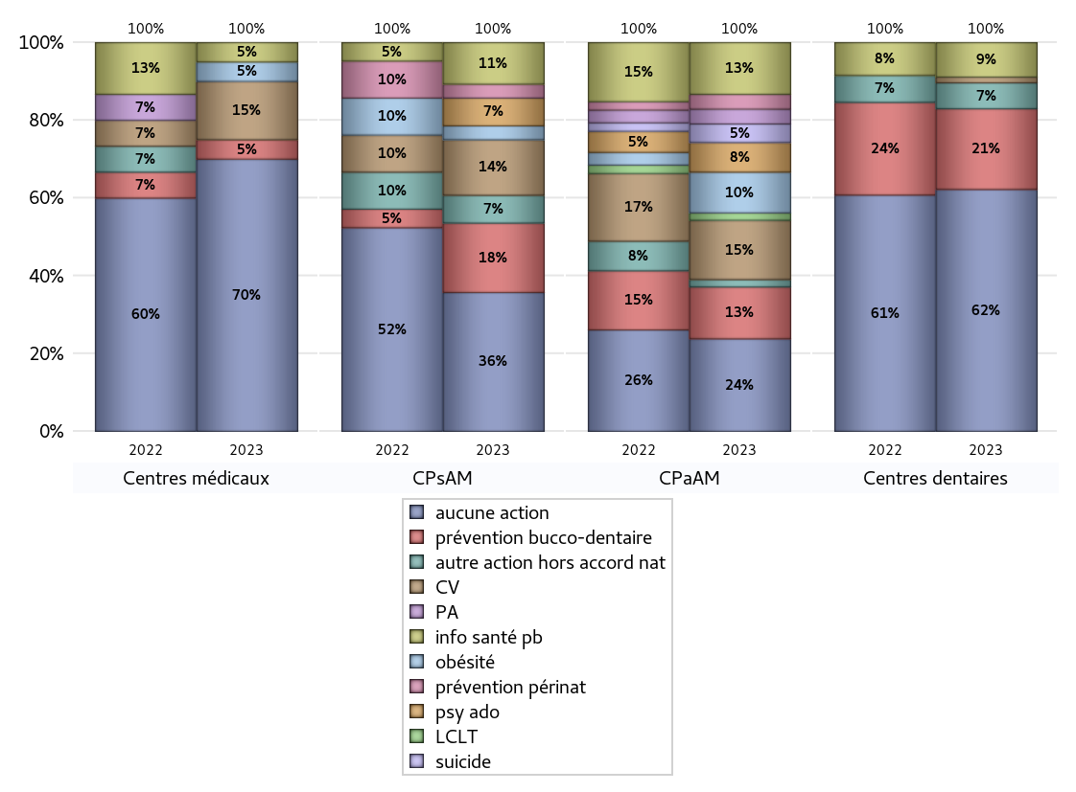
ACTIONS DE PREVENTION
 | centres médicaux |  |  | Centres de santé polyvalents sans auxiliaires médicaux CPsAM |  | Centres de santé polyvalents avec auxiliaires médicaux CPaAM |  | Total centres à activité médicale | Centres de santé dentaires |  |  | Centres de santé infirmiers |  | Grand Total | Dont centres de santé pluri professionnels
 | avec MG et avec auxiliaires médicaux | avec MG et sans auxiliaires médicaux | sans MG | avec MG | sans MG | avec MG | sans MG |  | avec MG et avec auxiliaires médicaux | avec MG et sans auxiliaires médicaux | sans MG | avec MG | sans MG
Aucune action | 3 | 5 | 6 | 7 | 3 | 10 | 15 | 49 | 0 | 2 | 82 | 0 | 0 | 133 | 16
Sous total aucune action | 14 |  |  | 10 |  | 25 |  |  | 84 |  |  | 0
Amélioration de la couverture vaccinale CV) | 2 | 1 | 0 | 4 | 0 | 13 | 3 | 23 | 0 | 0 | 2 | 0 | 0 | 25 | 16
Sous total CV | 3 |  |  | 4 |  | 16 |  |  | 2 |  |  | 0
Lutte contre la tuberculose (LCLT) | 0 | 0 | 0 | 0 | 0 | 2 | 0 | 2 | 0 | 0 | 0 | 0 | 0 | 2 | 2
Sous total LCLT | 0 |  |  | 0 |  | 2 |  |  | 0 |  |  | 0
Surpoids et obésité chez l'enfant | 1 | 0 | 0 | 1 | 0 | 10 | 1 | 13 | 0 | 0 | 0 | 0 | 0 | 13 | 11
Sous total obésité | 1 |  |  | 1 |  | 11 |  |  | 0 |  |  | 0
Souffrance psychique et conduites addictives chez l'adolescent de 12 à 25 ans | 0 | 0 | 0 | 2 | 0 | 8 | 0 | 10 | 0 | 0 | 0 | 0 | 0 | 10 | 8
Sous total souffrance psy ado | 0 |  |  | 2 |  | 8 |  |  | 0 |  |  | 0
Prévention du suicide | 0 | 0 | 0 | 0 | 0 | 5 | 0 | 5 | 0 | 0 | 0 | 0 | 0 | 5 | 5
Sous total prévention suicide | 0 |  |  | 0 |  | 5 |  |  | 0 |  |  | 0
Prévention spécifique en direction des personnes âgées pour les régions non incluses dans les expérimentations PAERPA | 0 | 0 | 0 | 0 | 0 | 4 | 0 | 4 | 0 | 0 | 0 | 0 | 0 | 4 | 4
Sous total prévention PA | 0 |  |  | 0 |  | 4 |  |  | 0 |  |  | 0
Prévention périnatale | 0 | 0 | 0 | 1 | 0 | 4 | 0 | 5 | 0 | 0 | 0 | 0 | 0 | 5 | 4
Sous total prévention périnat | 0 |  |  | 1 |  | 4 |  |  | 0 |  |  | 0
Mission de relais d'information ou d'action de santé publique dans les thèmes visés par l'accord national | 1 | 0 | 0 | 3 | 0 | 13 | 1 | 18 | 0 | 0 | 12 | 0 | 0 | 30 | 15
Sous total info santé pb | 1 |  |  | 3 |  | 14 |  |  | 12 |  |  | 0
Prévention bucco-dentaire (mission de santé publique dentaire ou bilan bucco dentaire) | 0 | 0 | 1 | 4 | 1 | 13 | 1 | 20 | 0 | 0 | 28 | 0 | 0 | 48 | 14
Sous total prévention bucco-dentaire | 1 |  |  | 5 |  | 14 |  |  | 28 |  |  | 0
Autre action non visée dans l'accord national | 0 | 0 | 0 | 2 | 0 | 1 | 1 | 4 | 0 | 0 | 9 | 0 | 0 | 13 | 1
Sous total autre action hors accord nat | 0 |  |  | 2 |  | 2 |  |  | 9 |  |  | 0

Total1 des Centres de santé avec au moins une action | 2 | 1 | 1 | 7 | 1 | 20 | 3 | 35 | 0 | 0 | 32 | 0 | 0 | 67 | 23
Total2 des Centres de santé avec au moins une action | 4 |  |  | 8 |  | 23 |  |  | 32 |  |  | 0

ETP
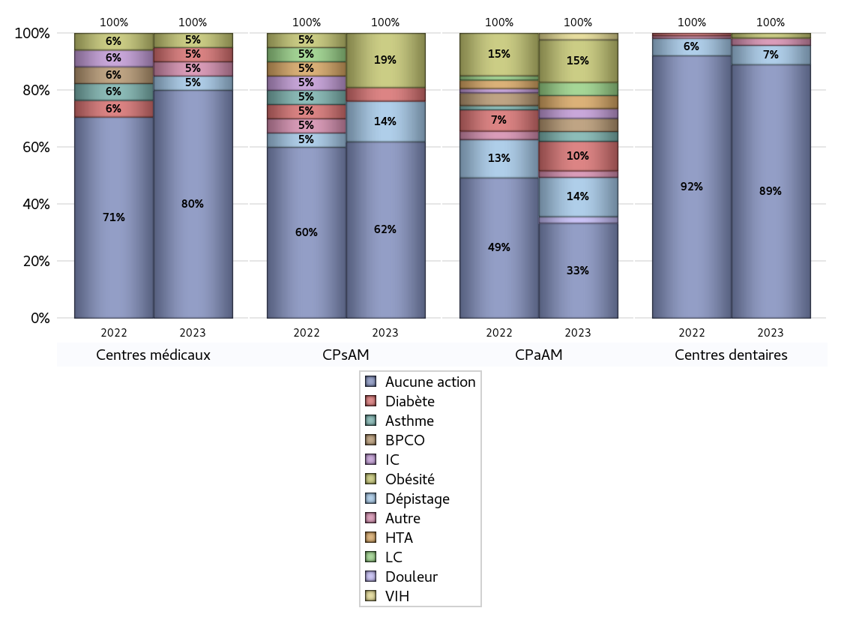
EDUCATION THERAPEUTIQUE DU PATIENT
 | centres médicaux |  |  | Centres de santé polyvalents sans auxiliaires médicaux CPsAM |  | Centres de santé polyvalents avec auxiliaires médicaux CPaAM |  | Total centres à activité médicale | Centres de santé dentaires |  |  | Centres de santé infirmiers |  | Grand Total | Dont centres de santé pluri professionnels
 | avec MG et avec auxiliaires médicaux | avec MG et sans auxiliaires médicaux | sans MG | avec MG | sans MG | avec MG | sans MG |  | avec MG et avec auxiliaires médicaux | avec MG et sans auxiliaires médicaux | sans MG | avec MG | sans MG
Aucune action | 3 | 6 | 7 | 9 | 4 | 13 | 16 | 58 | 0 | 2 | 103 | 0 | 0 | 163 | 19
Sous total aucune action | 16 |  |  | 13 |  | 29 |  |  | 105 |  |  | 0
Diabète | 1 | 0 | 0 | 1 | 0 | 9 | 0 | 11 | 0 | 0 | 0 | 0 | 0 | 11 | 10
Sous total diabète | 1 |  |  | 1 |  | 9 |  |  | 0 |  |  | 0
Asthme | 0 | 0 | 0 | 0 | 0 | 3 | 0 | 3 | 0 | 0 | 0 | 0 | 0 | 3 | 3
Sous total asthme | 0 |  |  | 0 |  | 3 |  |  | 0 |  |  | 0
BPCO | 0 | 0 | 0 | 0 | 0 | 4 | 0 | 4 | 0 | 0 | 0 | 0 | 0 | 4 | 4
Sous total BPCO | 0 |  |  | 0 |  | 4 |  |  | 0 |  |  | 0
Insuffisance cardiaque (IC) | 0 | 0 | 0 | 0 | 0 | 3 | 0 | 3 | 0 | 0 | 0 | 0 | 0 | 3 | 3
Sous total IC | 0 |  |  | 0 |  | 3 |  |  | 0 |  |  | 0
HTA | 0 | 0 | 0 | 0 | 0 | 4 | 0 | 4 | 0 | 0 | 0 | 0 | 0 | 4 | 4
Sous total HTA | 0 |  |  | 0 |  | 4 |  |  | 0 |  |  | 0
Lombalgie chronique (LC) | 0 | 0 | 0 | 0 | 0 | 4 | 0 | 4 | 0 | 0 | 0 | 0 | 0 | 4 | 4
Sous total LC | 0 |  |  | 0 |  | 4 |  |  | 0 |  |  | 0
Obésité | 1 | 0 | 0 | 4 | 0 | 13 | 0 | 18 | 0 | 0 | 2 | 0 | 0 | 20 | 15
Sous total obésité | 1 |  |  | 4 |  | 13 |  |  | 2 |  |  | 0
VIH | 0 | 0 | 0 | 0 | 0 | 2 | 0 | 2 | 0 | 0 | 0 | 0 | 0 | 2 | 2
Sous total VIH | 0 |  |  | 0 |  | 2 |  |  | 0 |  |  | 0
Douleur | 0 | 0 | 0 | 0 | 0 | 2 | 0 | 2 | 0 | 0 | 0 | 0 | 0 | 2 | 2
Sous total douleur | 0 |  |  | 0 |  | 2 |  |  | 0 |  |  | 0
Action de dépistage | 1 | 0 | 0 | 3 | 0 | 11 | 1 | 16 | 0 | 0 | 8 | 0 | 0 | 24 | 13
Sous total dépistage | 1 |  |  | 3 |  | 12 |  |  | 8 |  |  | 0
Autre | 1 | 0 | 0 | 0 | 0 | 1 | 1 | 3 | 0 | 0 | 3 | 0 | 0 | 6 | 2
Sous total autre | 1 |  |  | 0 |  | 2 |  |  | 3 |  |  | 0

Total1 des Centres de santé avec au moins une action | 2 | 0 | 0 | 5 | 0 | 17 | 2 | 26 | 0 | 0 | 11 | 0 | 0 | 37 | 20
Total2 des Centres de santé avec au moins une action | 2 |  |  | 5 |  | 19 |  |  | 11 |  |  | 0

promo santé
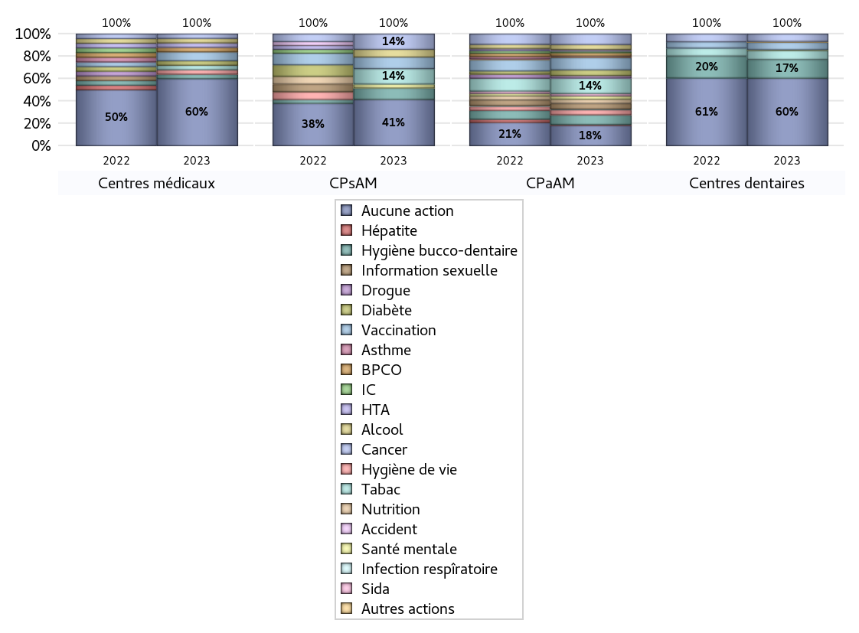
PROMOTION ET EDUCATION POUR LA SANTE
 | centres médicaux |  |  | Centres de santé polyvalents sans auxiliaires médicaux CPsAM |  | Centres de santé polyvalents avec auxiliaires médicaux CPaAM |  | Total centres à activité médicale | Centres de santé dentaires |  |  | Centres de santé infirmiers |  | Grand Total | Dont centres de santé pluri professionnels
 | avec MG et avec auxiliaires médicaux | avec MG et sans auxiliaires médicaux | sans MG | avec MG | sans MG | avec MG | sans MG |  | avec MG et avec auxiliaires médicaux | avec MG et sans auxiliaires médicaux | sans MG | avec MG | sans MG
Aucune action | 3 | 6 | 6 | 8 | 4 | 10 | 15 | 52 | 0 | 2 | 88 | 0 | 0 | 142 | 16
Sous total aucune action | 15 |  |  | 12 |  | 25 |  |  | 90 |  |  | 0
diabète | 1 | 0 | 0 | 0 | 0 | 7 | 0 | 8 | 0 | 0 | 1 | 0 | 0 | 9 | 8
Sous total diabète | 1 |  |  | 0 |  | 7 |  |  | 1 |  |  | 0
asthme | 0 | 0 | 0 | 0 | 0 | 1 | 0 | 1 | 0 | 0 | 0 | 0 | 0 | 1 | 1
Sous total asthme | 0 |  |  | 0 |  | 1 |  |  | 0 |  |  | 0
BPCO | 1 | 0 | 0 | 0 | 0 | 4 | 0 | 5 | 0 | 0 | 0 | 0 | 0 | 5 | 5
Sous total BPCO | 1 |  |  | 0 |  | 4 |  |  | 0 |  |  | 0
Insuffisance cardiaque (IC) | 0 | 0 | 0 | 0 | 0 | 2 | 0 | 2 | 0 | 0 | 0 | 0 | 0 | 2 | 2
Sous total IC | 0 |  |  | 0 |  | 2 |  |  | 0 |  |  | 0
HTA | 1 | 0 | 0 | 0 | 0 | 1 | 0 | 2 | 0 | 0 | 0 | 0 | 0 | 2 | 2
Sous total HTA | 1 |  |  | 0 |  | 1 |  |  | 0 |  |  | 0
Accident de la vie courante | 0 | 0 | 0 | 0 | 0 | 1 | 0 | 1 | 0 | 0 | 0 | 0 | 0 | 1 | 1
Sous total accident | 0 |  |  | 0 |  | 1 |  |  | 0 |  |  | 0
Alcool | 1 | 0 | 0 | 2 | 0 | 6 | 0 | 9 | 0 | 0 | 0 | 0 | 0 | 9 | 7
Sous total alcool | 1 |  |  | 2 |  | 6 |  |  | 0 |  |  | 0
cancer | 1 | 0 | 0 | 4 | 0 | 12 | 1 | 18 | 0 | 0 | 10 | 0 | 0 | 28 | 14
Sous total cancer | 1 |  |  | 4 |  | 13 |  |  | 10 |  |  | 0
Hépatite | 0 | 0 | 0 | 0 | 0 | 1 | 0 | 1 | 0 | 0 | 0 | 0 | 0 | 1 | 1
Sous total hépatite | 0 |  |  | 0 |  | 1 |  |  | 0 |  |  | 0
Hygiène bucco-dentaire | 0 | 0 | 1 | 3 | 0 | 11 | 1 | 16 | 0 | 0 | 25 | 0 | 0 | 41 | 12
Sous total hygiène bucco-dentaire | 1 |  |  | 3 |  | 12 |  |  | 25 |  |  | 0
Hygiène de vie | 1 | 0 | 0 | 0 | 0 | 6 | 0 | 7 | 0 | 0 | 0 | 0 | 0 | 7 | 7
Sous total hygiène de vie | 1 |  |  | 0 |  | 6 |  |  | 0 |  |  | 0
Infection respiratoire | 0 | 0 | 0 | 0 | 0 | 1 | 0 | 1 | 0 | 0 | 0 | 0 | 0 | 1 | 1
Sous total infection respîratoire | 0 |  |  | 0 |  | 1 |  |  | 0 |  |  | 0
Information sexuelle | 0 | 0 | 0 | 0 | 0 | 7 | 0 | 7 | 0 | 0 | 0 | 0 | 0 | 7 | 7
Sous total information sexuelle | 0 |  |  | 0 |  | 7 |  |  | 0 |  |  | 0
Nutrition | 0 | 0 | 0 | 0 | 0 | 5 | 0 | 5 | 0 | 0 | 0 | 0 | 0 | 5 | 5
Sous total nutrition | 0 |  |  | 0 |  | 5 |  |  | 0 |  |  | 0
santé mentale | 0 | 0 | 0 | 1 | 0 | 4 | 0 | 5 | 0 | 0 | 0 | 0 | 0 | 5 | 4
Sous total santé mentale | 0 |  |  | 1 |  | 4 |  |  | 0 |  |  | 0
Sida | 0 | 0 | 0 | 0 | 0 | 3 | 0 | 3 | 0 | 0 | 0 | 0 | 0 | 3 | 3
Sous total sida | 0 |  |  | 0 |  | 3 |  |  | 0 |  |  | 0
Tabac | 1 | 0 | 0 | 4 | 0 | 16 | 3 | 24 | 0 | 0 | 12 | 0 | 0 | 36 | 18
Sous total tabac | 1 |  |  | 4 |  | 19 |  |  | 12 |  |  | 0
Usage de la drogue | 0 | 0 | 0 | 0 | 0 | 3 | 0 | 3 | 0 | 0 | 0 | 0 | 0 | 3 | 3
Sous total drogue | 0 |  |  | 0 |  | 3 |  |  | 0 |  |  | 0
Vaccination | 2 | 0 | 0 | 3 | 0 | 14 | 1 | 20 | 0 | 0 | 10 | 0 | 0 | 30 | 17
Sous total vaccination | 2 |  |  | 3 |  | 15 |  |  | 10 |  |  | 0
Autres actions | 0 | 0 | 0 | 0 | 0 | 1 | 0 | 1 | 0 | 0 | 1 | 0 | 0 | 2 | 1
Sous total autres actions | 0 |  |  | 0 |  | 1 |  |  | 1 |  |  | 0

Total1 des Centres de santé avec au moins une action | 2 | 0 | 1 | 6 | 0 | 20 | 3 | 32 | 0 | 0 | 26 | 0 | 0 | 58 | 23
Total2 des Centres de santé avec au moins une action | 3 |  |  | 6 |  | 23 |  |  | 26 |  |  | 0

activités spécifiques
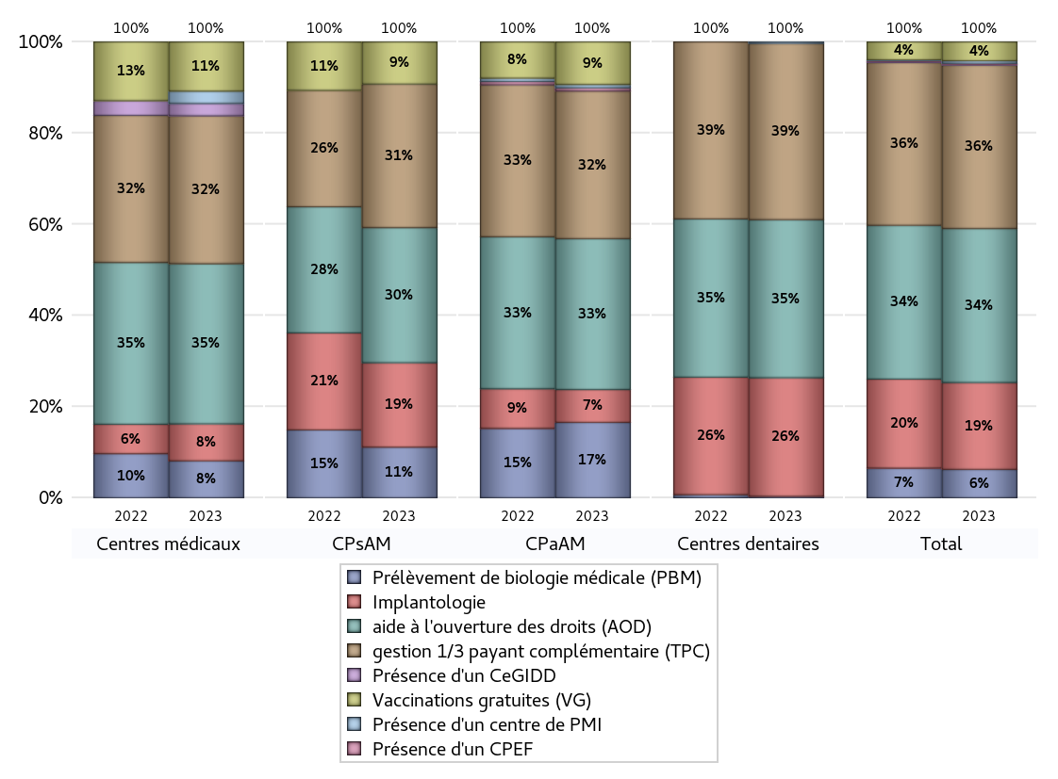
ACTIVITES SPECIFIQUES
 | centres médicaux |  |  | Centres de santé polyvalents sans auxiliaires médicaux CPsAM |  | Centres de santé polyvalents avec auxiliaires médicaux CPaAM |  | Total centres à activité médicale | Centres de santé dentaires |  |  | Centres de santé infirmiers |  | Grand Total | Dont centres de santé pluri professionnels
 | avec MG et avec auxiliaires médicaux | avec MG et sans auxiliaires médicaux | sans MG | avec MG | sans MG | avec MG | sans MG |  | avec MG et avec auxiliaires médicaux | avec MG et sans auxiliaires médicaux | sans MG | avec MG | sans MG
Prélèvement de biologie médicale (PBM) | 3 | 0 | 0 | 6 | 0 | 19 | 4 | 32 | 0 | 0 | 1 | 0 | 0 | 33 | 24
Sous total PBM | 3 |  |  | 6 |  | 23 |  |  | 1 |  |  | 0
Implantologie | 0 | 0 | 3 | 8 | 2 | 9 | 1 | 23 | 0 | 2 | 76 | 0 | 0 | 101 | 10
Sous total implanto | 3 |  |  | 10 |  | 10 |  |  | 78 |  |  | 0
aide à l'ouverture des droits (AOD) | 5 | 3 | 5 | 13 | 3 | 30 | 16 | 75 | 0 | 2 | 102 | 0 | 0 | 179 | 39
Sous total AOD | 13 |  |  | 16 |  | 46 |  |  | 104 |  |  | 0
gestion 1/3 payant complémentaire (TPC) | 4 | 1 | 7 | 13 | 4 | 29 | 16 | 74 | 0 | 2 | 114 | 0 | 0 | 190 | 36
Sous total TPC | 12 |  |  | 17 |  | 45 |  |  | 116 |  |  | 0
Présence d'un CLAT | 0 | 0 | 0 | 0 | 0 | 0 | 0 | 0 | 0 | 0 | 0 | 0 | 0 | 0 | 0
Sous total CLAT | 0 |  |  | 0 |  | 0 |  |  | 0 |  |  | 0
Présence d'un CeGIDD | 1 | 0 | 0 | 0 | 0 | 0 | 0 | 1 | 0 | 0 | 0 | 0 | 0 | 1 | 1
Sous total CeGIDD | 1 |  |  | 0 |  | 0 |  |  | 0 |  |  | 0
Présence d'un CPEF | 0 | 0 | 0 | 0 | 0 | 1 | 0 | 1 | 0 | 0 | 0 | 0 | 0 | 1 | 1
Sous total CPEF | 0 |  |  | 0 |  | 1 |  |  | 0 |  |  | 0
Présence d'un centre de PMI | 0 | 1 | 0 | 0 | 0 | 1 | 0 | 2 | 0 | 1 | 0 | 0 | 0 | 3 | 1
Sous total PMI | 1 |  |  | 0 |  | 1 |  |  | 1 |  |  | 0
Vaccinations gratuites (VG) | 3 | 1 | 0 | 5 | 0 | 11 | 2 | 22 | 0 | 0 | 0 | 0 | 0 | 22 | 16
Sous total VG | 4 |  |  | 5 |  | 13 |  |  | 0 |  |  | 0
Total | 37 |  |  | 54 |  | 139 |  | 230 | 300 |  |  | 0 |  | 530 | 128

